关系图
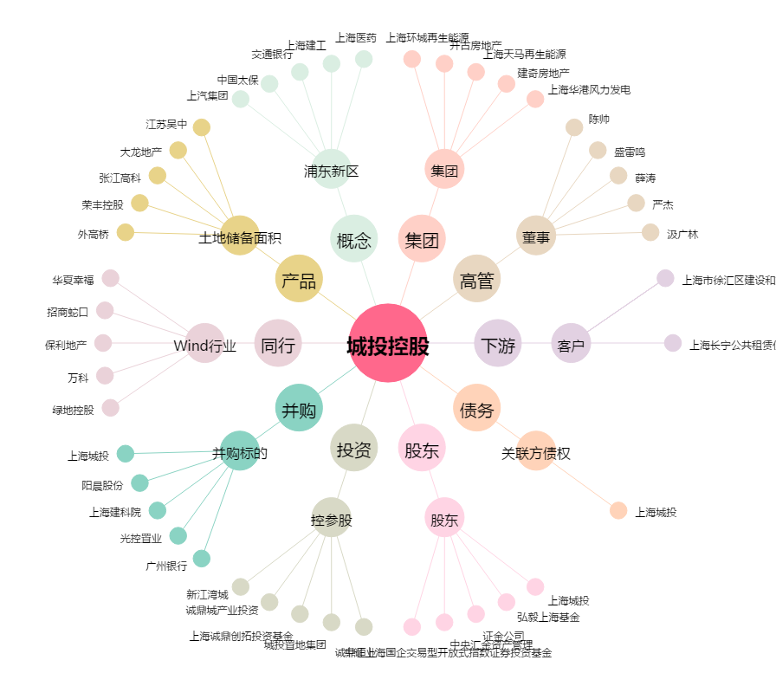
城投控股[600649.SH] - 关系概览图

